1.1 ข้อมูลควบคุม
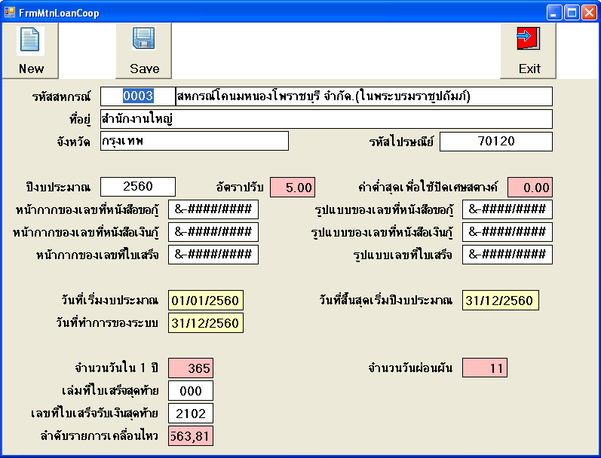

ต้องตรวจสอบว่า มีข้อมูลไม่ใช้มี column บ้าง

3.1 สอบถามเงินกู้
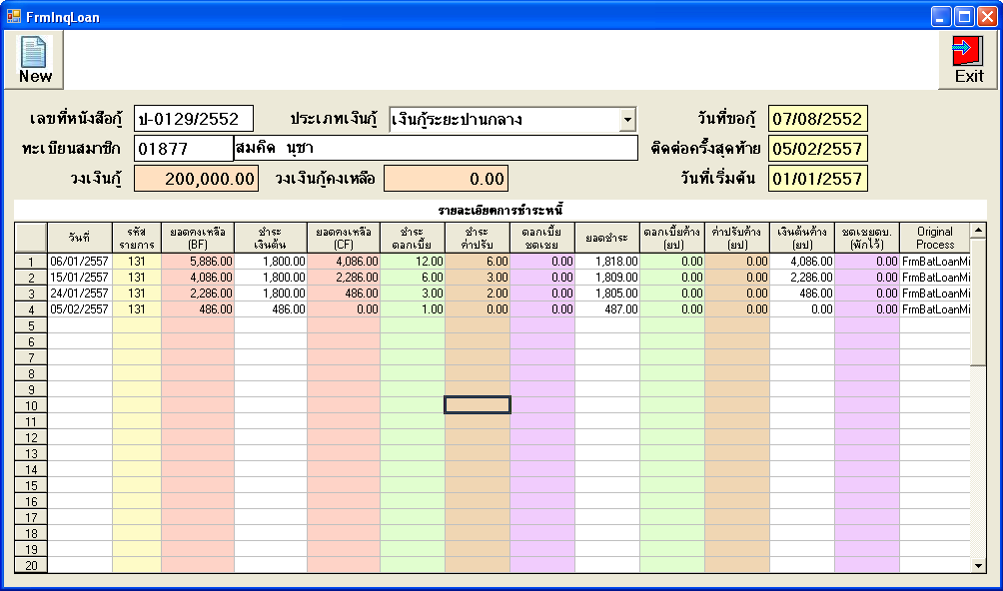

Data ที่แสดงใน Column ต่าง ๆ
txn_date, t_txn_code, bf_bal, principle_amt, cd_bal, int_amt, charge_amt, disc_int_amt, amt_1, unpay_int, unpay_charge, cf_unpay_principle, disc_int_amt2, original_process

